Solicitud gráfica
 | Área: | Matemáticas |  |  | Fecha:
 | Grado: | 10
 | Título del tema: | La estadística y la combinatoria |  |  | ¿Cuaderno de estudio o recurso? | Recurso
 | Editor: | Adriana Ma. Pachón |  |  | Motor del recurso | M101

 | Código guión o recurso: | MA_10_06_CO_REC60 | ← Para determinar este código, visite la hoja de Ayuda
 |  |  |  |  | ESPECIFICACIÓN DE ARCHIVOS A ENTREGAR
Núm. | Archivo Shutterstock o ruta en web | Imagen para: | Tipo | Ubicación de la imagen en el recurso M101 | Nombre imagen SMALL | Tamaño imagen SMALL | Nombre imagen ZOOM | Tamaño imagen ZOOM | Descripción | Observaciones
IMG01 | 379180711 | Recurso M101 | Fotografía | Contenido | MA_10_06_CO_REC60_IMG01n.png | 286 x 286 px | MA_10_06_CO_REC60_IMG01a.png | 500 x 500 px | Shutterstock: 379180711 Pregunta 4 | 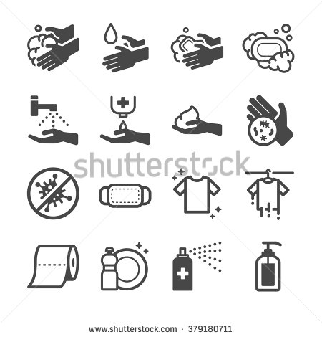
IMG02 | 117250627 | Recurso M101 | Fotografía | Contenido | MA_10_06_CO_REC60_IMG02n.png | 286 x 286 px | MA_10_06_CO_REC60_IMG02a.png | 500 x 500 px | Shutterstock: 93088627 (Omitir el código de la segunda columna) Pregunta 6 | 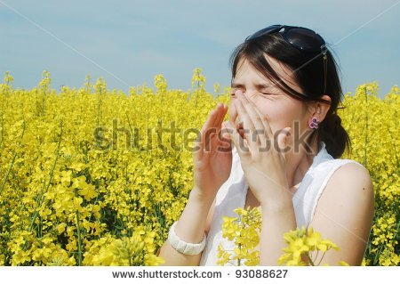
IMG03 | 263091443 | Recurso M101 | Fotografía | Contenido | MA_10_06_CO_REC60_IMG03n.png | 286 x 286 px | MA_10_06_CO_REC60_IMG03a.png | 500 x 500 px | Shutterstock: 263091443 Pregunta 8 | 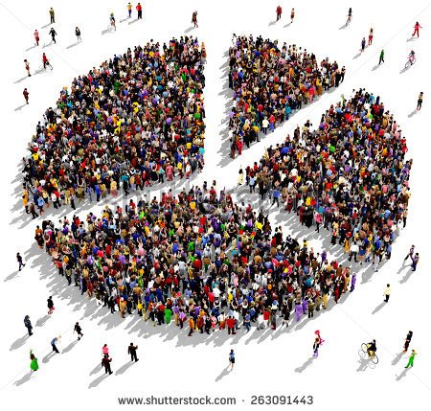
IMG04 | 385335934 | Recurso M101 |  |  | #N/A | #N/A | #N/A | #N/A

